Informe de Comisión (2)
 |  | Formato de Informe de Actividades de la Comisión

Datos del Personal Comisionado

 | Numero de Oficio de la Comision: |  |  | 1875

 | Lugar y Periódo de la Comisión : |  |  | Cancún, Quintana Roo (ILAT Cancún)

 | Nombre del Comisionado : |  | wendy María Interian Varguez |  |  |  |  |  | R.F.C. | IEVW850921C33

 | Puesto: | Auxiliar Administrativo |  |  |  | Nivel : | 1300 |  | Tipo : | Confianza

DEPTO. O DIRECCIÓN : | Departamento o Dirección de Adscripción : |  |  |  | Departamento de Vida Interna del CEDAR

 | Asunto de la Comisión : |  | acompañamiento en el traslado de 8 alumnos internos del CEDAR Chetumal en la certificacion TOELF, en el colegio ILAT

Reporte de las Tareas Desempeñadas durante la Comisión

 | Traslado de los atletas de CEDAR chetumal a CEDAR Cancún, y posteriormente al Instituto ILAT para que presente su certificación TOELF. Se acompaño en el traslado de regreso a Chetumal.

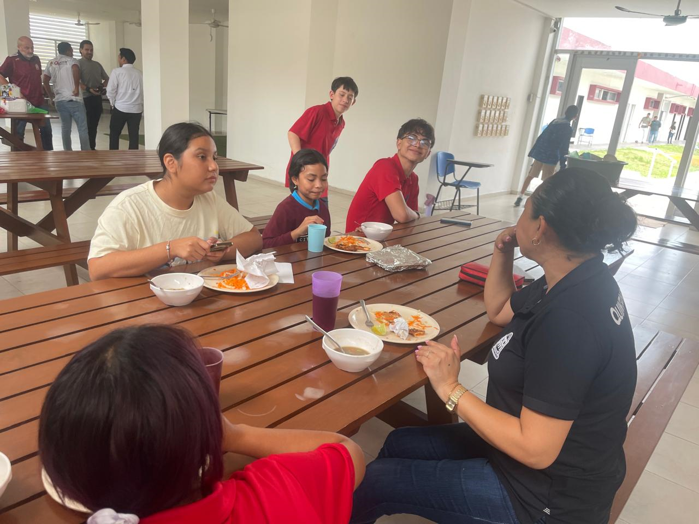
Evidencia Fotográfica de la Comisión
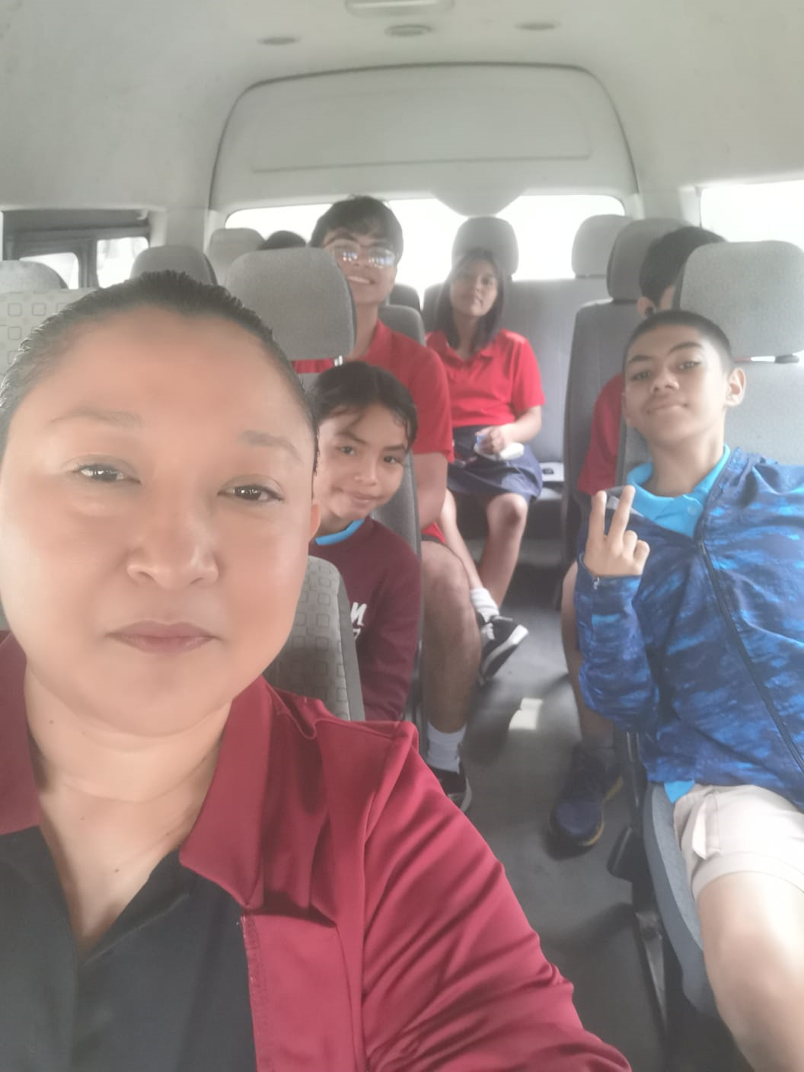

 |  | Firma del Comisionado |  |  |  |  |  | Exclusivo Recursos Humanos

 |  | Nombre: | WENDY MARÍA INTERIAN VARGUEZ

 |  | Puesto: | AUXILIAR ACADÉMICO

Comisión del Deporte de Quintana Roo
Calzada Veracruz No. 59, Col. Barrio Bravo C.P. 77098
Chetumal, Quintana Roo, México
Conmutador: 983 833 0019 y 983 833 00 20

 |  |  |  |  |  |  |  | Sello y Firma de Recibido

